Estadísticas
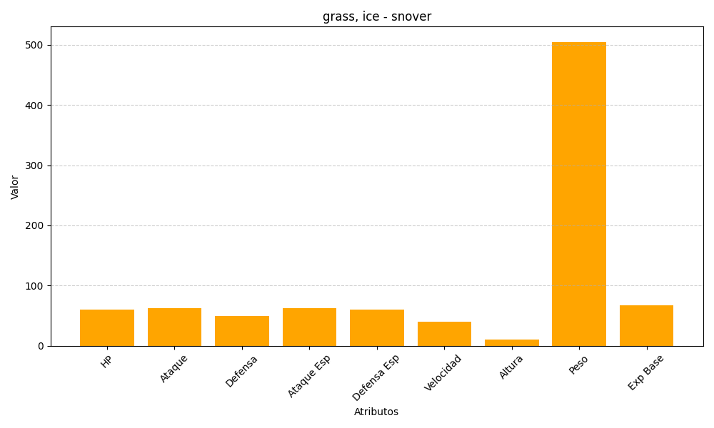
ID | Nombre | Tipo | HP | Ataque | Defensa | Ataque Especial | Defensa Especial | Velocidad | Altura | Peso | Experiencia Base
459 | snover | grass, ice | 60 | 62 | 50 | 62 | 60 | 40 | 10 | 505 | 67

